关系图
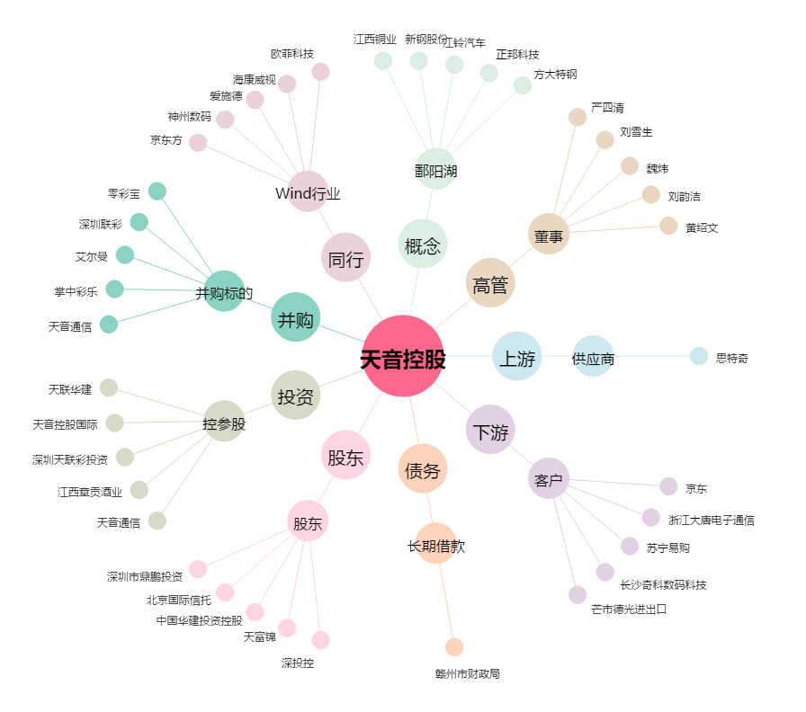
天音控股[000829.SZ] - 关系概览图

